400g2
견 적 서

강남병원 |  | 귀하
전화 :
팩스 :
담당 :

아래와 같이 견적합니다.

견 적 합 계 : | ₩858,000
견 적 일 자 : | 2016-08-12
결 재 조 건 :

품 명 | 규 격 | 수 량 | 단 가 | 금 액 | 세 액 | 합 계 액
 |  |  |  | - | - | -
데스크탑 | HP 400G2 Slim | 1 | 780,000 | 780,000 | 78,000 | 858,000
 |  |  |  | - | - | -
 | 인텔 i5-4590 3.3GHz |  |  |  |  | -
 | 8GB DDR3 PC3-16000 |  |  | - | - | -
 | 128GB SSD / 500GB 7200RPM SATA 6G 3.5 1st HDD |  |  | - | - | -
 | intel HD 4600 Graphics |  |  | - | - | -
 | usb 2.0 x 6ea / USB 3.0 x 2ea |  |  | - | - | -
 | Supermulti DVD RW |  |  | - | - | -
 | Windows 7 Pro / Windows 10 Pro |  |  | - |  | -
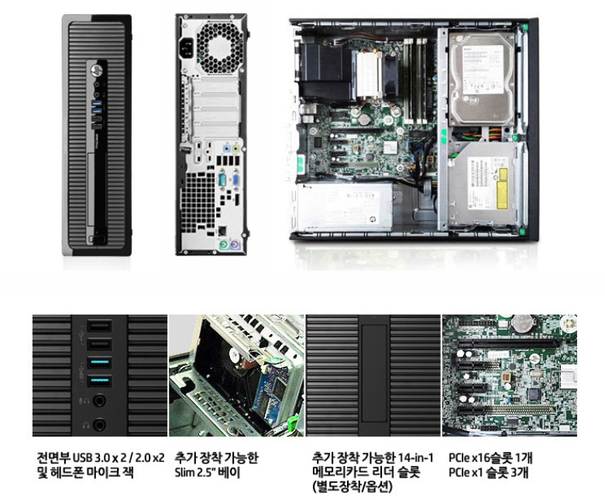
 |  |  |  | - | - | -
 |  |  |  | - | - | -
 |  |  |  | - | - | -
 |  |  |  | - | - | -
 |  |  |  | - | - | -
 |  |  |  | - | - | -
 |  |  |  | - | - | -
 |  |  |  |  | - | -
 |  |  |  | - | - | -
 |  |  |  | - | - | -
 |  |  |  | - | - | -
 |  |  |  | - | - | -
 |  |  |  |  | - | -
 |  |  |  |  | - | -
 |  |  |  | - | - | -
 |  |  |  | - | - | -
 |  |  |  | - | - | -
 |  |  |  | - | - | -
* 결제계좌 : 신한 110-138-600484 씨-넷 |  |  | 합 계 | 780,000 | 78,000 | 858,000
* 견적담당 : | 조규장(010-2910-7760)
* REMARK

400g3
견 적 서

강남병원 |  | 귀하
전화 :
팩스 :
담당 :

아래와 같이 견적합니다.

견 적 합 계 : | ₩770,000
견 적 일 자 : | 2016-08-12
결 재 조 건 :

품 명 | 규 격 | 수 량 | 단 가 | 금 액 | 세 액 | 합 계 액
 |  |  |  | - | - | -
데스크탑 | HP 400 G3 Tower | 1 | 700,000 | 700,000 | 70,000 | 770,000
 |  |  |  | - | - | -
 | 인텔 i3-6100 듀얼코어 3.7GHz |  |  | - | - | -
 | 8GB DDR4 Memory |  |  | - | - | -
 | intel HD530 Graphics |  |  | - | - | -
 | 128GB SSD / 1TB HDD
 | DVD Super Multi |  |  |  | - | -
 | USB 3.0 4port / USB 2.0 4port |  |  |  | - | -
 | serial 1port |  |  |  | - | -
 | D-Sub / DP Dual Monitor Output |  |  |  | - | -
 | Windows 7 Professional 64bit (Windows 10 Pro 변경가능) |  |  |  | - | -
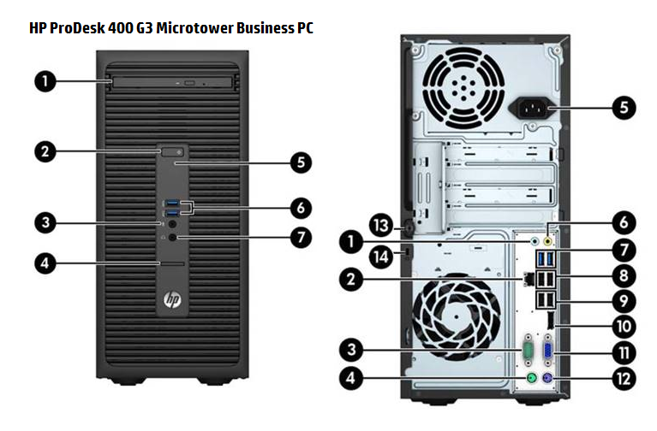
 |  |  |  | - | - | -
 |  |  |  | - | - | -
 |  |  |  |  | - | -
 |  |  |  |  | - | -
 |  |  |  |  | - | -
 |  |  |  |  | - | -
 |  |  |  |  | - | -
 |  |  |  |  | - | -
 |  |  |  |  | - | -
 |  |  |  |  | - | -
 |  |  |  |  | - | -
 |  |  |  |  | - | -
 |  |  |  |  | - | -
 |  |  |  |  | - | -
 |  |  |  |  | - | -
 |  |  |  |  | - | -
 |  |  |  |  | - | -
* 결제계좌 : 신한 110-138-600484 씨-넷 |  |  | 합 계 | 합 계 | 70,000 | 770,000
* 견적담당 : | 조규장(010-2910-7760)
* REMARK

